ProbTree
margin-[top(h)|left(v)]: | 100
margin-[left(h)|top(v)]: | 50
stufen: | 2 | Stufe 2 | Stufe 3 | Stufe 4 | Stufe 5 | Stufe 6 | Stufe 7 | Stufe 8 | Stufe 9 | Stufe 10
blätter: | 2 | 3 | 2 | 2 | 2 | 2 | 2 | 2 | 2 | 2
mitte (px): | 300
stufenhöhe (px): | 75 |  | !!! Die Laufzeit wächst quadratisch mit der Zahl der Stufen !!!
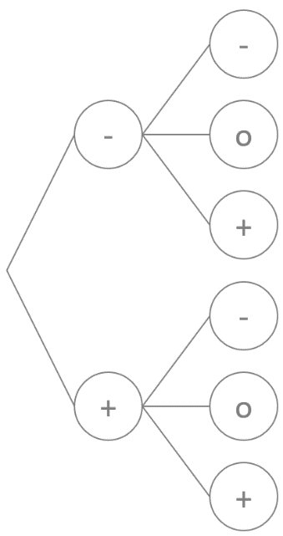
blattdurchmesser: | 50
Beschriftungszeichen: | -+ | -o+ | xy
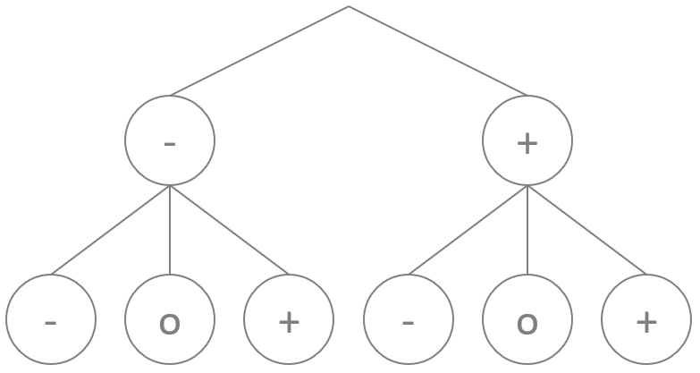
Vertikal/Horizontal [0/1] | 1

